Задание 2
Воспользуйтесь эквивалентным разбиением при тестировании формы, которая принимает 4 типа файлов до 30 МБ: .pdf, .txt, docx, .xlsx.

Блок позитивных тестов: Файл с расширением .pdf, .txt, docx, .xlsx Единица измерения информация до 30 Мб Блок негативных тестов: Файл с расширение .jpeg, .wav, .mp3. Единица измерения информация более 30 Мб Единица измерения информация = 0 (файл пустой) |  |  | 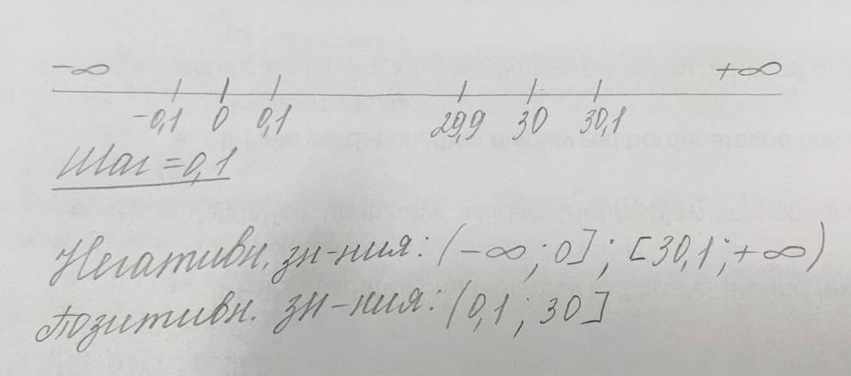
Необходимо провести следующие тесты:

pdf | txt | docx | xlsx | txt | jpeg | mp3 | docx
0.1 | 7 | 29.9 | 30 | 30.1 | 7 | 5 | 0

Задание 4
Выполните анализ входных параметров для функции, которая по дате определяет день недели. Сделать проверки на вывод каждого дня недели в рамках одного месяца.
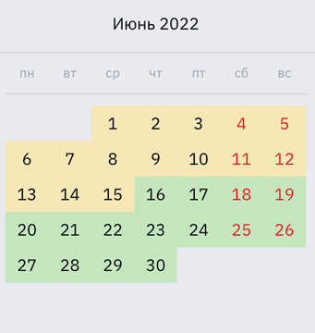
 |  | Валидные даты | Невалидные даты | Проверка исключительных ситуаций
 | Пн | 6, 13, 20, 27 | 1-5, 7-12, 14-19, 21-26, 28-30 | Число = 0, 31, 99.
 | Вт | 7, 14, 21, 28 | 1-6, 8-13, 15-20, 22-27, 29-30
 | Ср | 1,8, 15, 22, 29 | 2-7, 9-14, 16-21, 23-28, 30
 | Чт | 2,9, 16, 23, 30 | 1, 3-8, 10-15, 17-22, 24-29
 | Пт | 3,10, 17, 24 | 1-2, 4-19, 11-16, 18-23, 25-30
 | Сб | 4, 11, 18, 25 | 1-3, 5-10, 12-17, 19-24, 26-30
 | Вс | 5, 12, 19, 26 | 1-4, 6-11, 13-18, 20-25, 27-30

 | Unique ID | Priority | Functionality | Role/Profile | Link to requirements | Summary | Preconditions | Steps To Reproduce (Description) | Expected Result | Status
 | 1 | High | Календарь | Гостевой пользователь |  | Определение дня недели |  | 1) Ввести в поле Дата -20. 2) Нажмите ввод. | Вывод сообщения «Понедельник». | Passed
 | 2 | High | Календарь | Гостевой пользователь |  | Определение дня недели |  | 1) Ввести в поле Дата -21. 2) Нажмите ввод. | Вывод сообщения «Вторник ». | Passed
 | 3 | High | Календарь | Гостевой пользователь |  | Определение дня недели |  | 1) Ввести в поле Дата -22. 2) Нажмите ввод. | Вывод сообщения «Среда». | Passed
 | 4 | High | Календарь | Гостевой пользователь |  | Определение дня недели |  | 1) Ввести в поле Дата -23. 2) Нажмите ввод. | Вывод сообщения «Четверг». | Passed

 | 5 | High | Календарь | Гостевой пользователь |  | Определение дня недели |  | 1) Ввести в поле Дата -17. 2) Нажмите ввод. | Вывод сообщения «Пятница». | Passed
 | 6 | High | Календарь | Гостевой пользователь |  | Определение дня недели |  | 1) Ввести в поле Дата -18. 2) Нажмите ввод. | Вывод сообщения «Суббота». | Passed
 | 7 | High | Календарь | Гостевой пользователь |  | Определение дня недели |  | 1) Ввести в поле Дата -19. 2) Нажмите ввод. | Вывод сообщения «Воскресенье». | Passed
 | 8 | High | Календарь | Гостевой пользователь |  | Определение дня недели |  | 1) Ввести в поле Дата -31. 2) Нажмите ввод. | Вывод сообщения «Ошибка, в июне 30 дней». | Passed
 | 9 | High | Календарь | Гостевой пользователь |  | Определение дня недели |  | 1) Ввести в поле Дата -99. 2) Нажмите ввод. | Вывод сообщения «Ошибка». | Passed
 | 10 | High | Календарь | Гостевой пользователь |  | Определение дня недели |  | 1) Ввести в поле Дата -0. 2) Нажмите ввод. | Вывод сообщения «Ошибка». | Passed

Задание 5
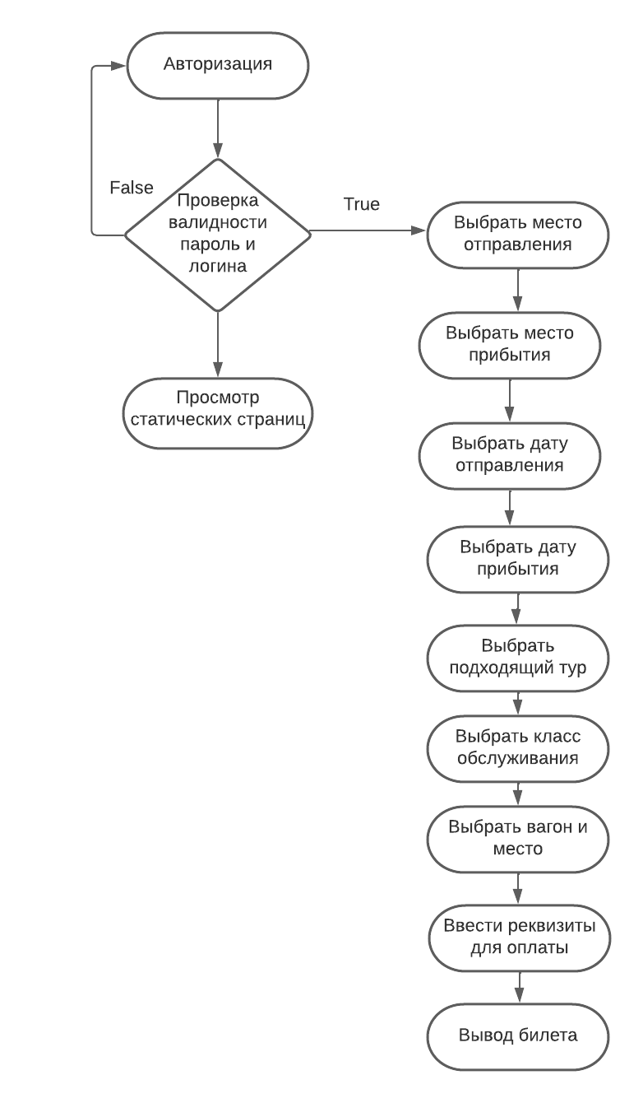
Воспользуйтесь одной из техник для тестирования флоу покупки билета на сайте https://www.rzd.ru/ авторизованным пользователем до фактической оплаты билеты.

Применина техника таблицы переходов

